領収書等（例）
お支払の疎明資料として提出する領収書等については、
第10号の２様式（支出額内訳書）と照合できるようにしてください。
単価、対象者の人数、合計支出済額（D）が読み取れることが必要です。

注意点
1 | 領収書には内訳が記載されていること。
※ | 内訳が無い場合は、内訳がある請求書等を付けること。
※ | 対象外者も含めた人数が記載されている場合は、
 | 対象者の人数が分かるように余白に補記等してください。

2 | 領収書が無い場合、請求書及び振込明細書を提出ください。

↓以下は例です。
件数が多いなどでこの例に合わない場合についても可能な限り左の注意点及び例に沿ってください。
3 | 領収書が複数ある場合は右上に番号（第10号の２様式と対応する番号）を振り、
 | 各領収書のどの金額を合計すれば、「合計支出済額（D）」と一致するのか
 | 分かるようにしてください。（複雑な場合は別紙で一覧を作成ください。）

4 | 審査（照合）に不要な資料は付けないようお願いします。

 |  | 第10号の２様式（例）
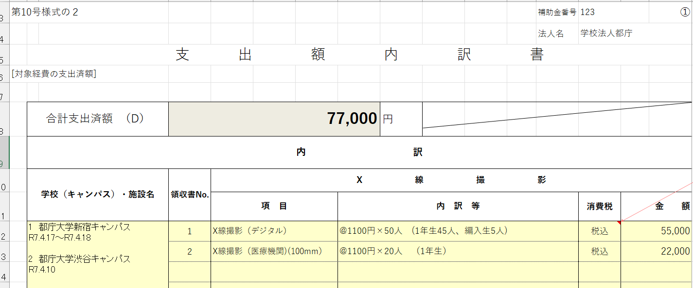

この金額（D）を領収書と照合します。

補記
 |  | 領収書No.1 | 領収書No.2（領収書の代わりに請求書と支払明細）
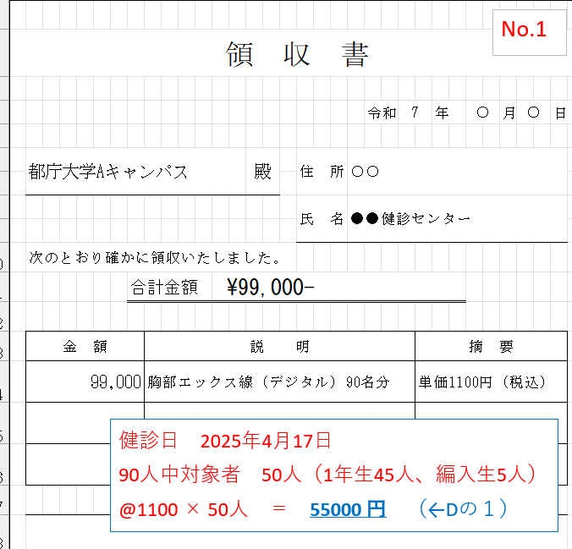
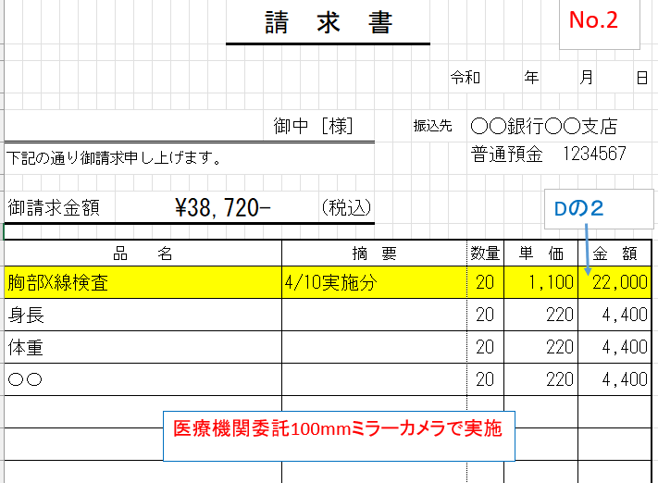

補記

補記

可能な限り補記

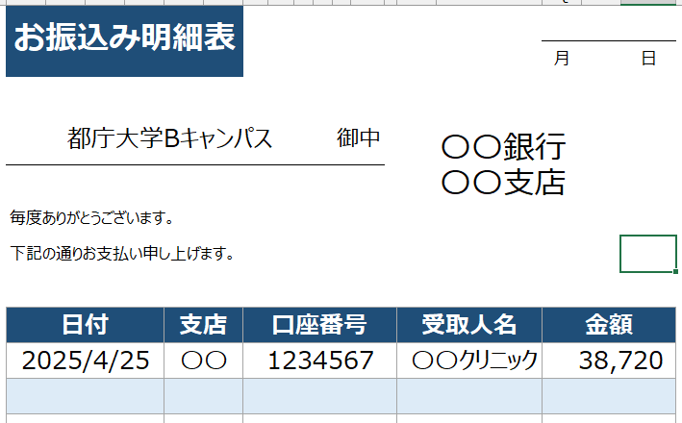

No.2
補記

対象者数と対象金額を補記お願いします。
補記

請求書と振込明細の金額が一致していること

提出前確認事項
 |  |  | 補助金番号 | 123 | ☜入力不要です。（基本情報入力シートの内容が転記されます。）
 |  | 法人名 | 学校法人都庁 |  | ☜入力不要です。（基本情報入力シートの内容が転記されます。）

令和7年度 東京都私立学校等結核予防費都費補助金 必要書類提出一覧 確認事項
※今年度より原則として、jGrants（Jグランツ）（電子申請）にて申請をお願いします。

ログイン後、マイページから交付申請で使用した手続きに進み、
次のステップとして実績報告してください。
補助金のページから新たに申請はしないでください（新たに申請すると、また交付申請から始まってしまいます。）。
jGrants での申請方法 |  |  |  | 提出者 チェック欄
 |  | ①保健医療局のホームページで 申請スケジュール等を確認（URLは⇒） | https://www.hokeniryo.metro.tokyo.lg.jp/kansen/info/kekkaku/kekkaku/hojokin | 〇
 |  | ②jGrantsの該当ページから申請（URLは⇒） ※ログイン後、マイページへ → 申請履歴から該当の事業を選択（左端の事業の部分をクリック）→ 下にスクロールし、「提出可能な申請」から実績報告のフォームを選択し、申請してください。 | https://www.jgrants-portal.go.jp/ | 〇

jGrantsの入力ページ内に、様式を添付する欄があります。下記案内に沿って様式を完成いただき、 このエクセルファイル一式を添付してください。 |  |  |  | 提出者 チェック欄
 | 「01_実績報告様式」 |  |  |  | ☜各注意事項を確認されましたら、チェックをお願いします。
 | 内）シート
黄色いセル
 |  | 基本情報入力シート ※以降全シート 黄色いセル のみ入力可能です。記入漏れのないようにご提出下さい。 入力忘れや間違いが多いセルは太枠にしています。 |  | 〇
 |  | 第８号様式 ※jGrantsで申請する場合は、押印は不要です。右上の日付をご入力ください。 |  | 〇
 |  | 第９号様式・第１０号様式 ※今年度より、『大学院生（前期課程の1年生のみ）』も対象です。 ※施設において、65歳以上（当該年度に65歳になる方を含む）は対象です。65歳未満は対象外です。 ※交付決定通知から金額が増加（+）している場合は、変更交付申請が必須となります。結核担当までご連絡ください。 |  | 〇
 |  | 第１０号の２様式 ※領収書と照合できるようにしてください。領収書は番号を振り、合計支出済額（D）が読み取れるように補記等してください。 詳細は記入例をご確認ください。 |  | 〇
 |  | 第１１号様式 ※第１０号様式と照合できるようにしてください。 |  | 〇
 |  | 「支払金口座振替依頼書」 ※※Jgrants申請の方はJgrantsのフォーム上で記入いただきます。 |  | 〇
 | ② | 「口座情報のわかる書類の写し」 ※Jgrants申請の方はJgrantsのフォーム上で添付いただきます。 【前年度の申請時と口座の情報が同一の場合】 ご提出は不要です。 ※代表者が変更した場合は、口座名義等の確認のため、ご提出ください。 【変更及び新規申請の場合】 預金通帳の表紙と最初のページの写し等、「口座名義人（カナ含む）、金融機関名、支店名、口座番号」が わかるもののご提出をお願いいたします。 |  | 〇
 | ③ | その他の添付書類（事業経費に伴う領収書類の写し）※記入例ファイルにある領収書見本を参照ください。 |  | 〇
 |  | （重要）このエクセルのファイル名を下記形式に変更のうえ、ご提出ください。 ファイル名： 【補助金番号_学校法人〇〇学園】結核予防費（実績） ※補助金番号_は半角 |  | 〇 | ☜ファイル名をコピーしてご利用ください。「補助金番号」の部分を「123」等に変えてください。

【補足事項】
 | ①申請には法人代表者アカウント「GビズIDプライム」が必要です。 代表者等が変更になった場合は、結核担当までご連絡ください。そのうえで、
 | 下記ページより「GビズIDクイックマニュアルGビズIDプライム編（法人代表者）」をご参照の上、ご対応をお願いいたします。
 | ※アカウント取得のお手続きには2週間以上かかるためお早めにご対応下さい。
 |  | https://gbiz-id.go.jp/top/manual/manual.html
 | 申請の流れについては下記ページより、「事業者クイックマニュアル」をご確認ください。
 |  | https://www.jgrants-portal.go.jp/request-flow
 | ※お問合せ先：0570-023-797 【受付時間】9：00～17：00（土・日・祝日、年末年始を除く）

 | ③本事業は、当該年度中に健診の実施から健診相手先への支払いまでが完了するものが補助対象です。
 | ※今年度中に、支払いが完了していることが確認できる疎明資料の提出が必須となります。

【お問合せ先】
 | 東京都保健医療局 感染症対策部 防疫課 結核担当
 | TEL:03-5320-4483
 | mail : kekkaku.tokyo.jyushin@section.metro.tokyo.jp
 | 〒163-8001 東京都新宿区新宿二丁目8番1号 東京都庁第一本庁舎

提出前確認事項 (郵送の場合のみ)
 |  |  | 補助金番号 | 123 | ☜入力不要です
 |  | 法人名 | 学校法人都庁 |  | ☜入力不要です

※jGrantsで申請する場合はこのシートはお読みいただく必要はありません。
やむを得ず郵送の場合のみこのシートの案内に沿ってご対応ください。
なお、ｊGrantsでエクセル一式を提出する際は、
このシートも含めて提出していただければ幸いです。
令和7年度 東京都私立学校等結核予防費都費補助金 必要書類提出一覧 確認事項
※こちらは郵送での申請の場合のご案内です。 ※印刷は片面印刷にしてください。

郵 送 いただくもの① |  |  |  | 提出者 チェック欄
 |  | 法人の印鑑登録証明書（原本）※代表者が変更になった場合のみ ※代表者が変更になった場合、履歴事項全部証明書も必要です。提出前に結核担当までご連絡ください。

郵 送 いただくもの② |  |  |  | 提出者 チェック欄
 | 「01_実績報告様式」
 | ① エクセルファイル
黄色いセル
 |  | 基本情報入力シート ※以降全シート 黄色いセル のみ入力可能です。記入漏れのないようにご提出下さい。 入力忘れや間違いが多いセルは太枠にしています。 |  | 〇
 |  | 第８号様式 ※押印が必要です。右上の日付もご入力ください。 |  | 〇
 |  | 第９号様式・第１０号様式 ※今年度より、『大学院生（前期課程の1年生のみ）』も対象です。 ※施設において、65歳以上（当該年度に65歳になる方を含む）は対象です。65歳未満は対象外です。 ※交付決定通知から金額が増加（+）している場合は、変更交付申請（様式は第７号及び第２～６号様式）が必須となります。結核担当までご連絡ください。 |  | 〇
 |  | 第１０号の２様式 ※領収書と照合できるようにしてください。領収書は番号を振り、各領収書のどこを足せば合計支出済額（D）が読み取れるのかが分かるように補記等してください。詳細は記入例をご確認ください。 |  | 〇 | ☜重要
 |  | 第１１号様式 ※第１０号様式と照合できるようにしてください。 |  | 〇
 |  | 「支払金口座振替依頼書」 補助金申請者と口座名義が異なる場合（依頼人が代表者でない場合）、委任状も作成しご提出をお願いします。 口座名義人は、半角カタカナ、全て大文字で入力ください。 （小文字は大文字にしてください。また30文字が上限となり濁点等は2文字としてカウントされます。） 不備がある場合、都での修正をご了承いただける場合は、捨印を押印ください。 |  | 〇
 | ② | 「口座情報のわかる書類の写し」 【前年度の申請時と口座の情報が同一の場合】 ご提出は不要です。 ※代表者が変更した場合は、口座名義等の確認のため、ご提出ください。 【変更及び新規申請の場合】 預金通帳の表紙と最初のページの写し等、「口座名義人（カナ含む）、金融機関名、支店名、口座番号」が わかるもののご提出をお願いいたします。 |  | 〇
 | ③ | その他の添付書類（事業経費に伴う領収書類の写し）※記入例ファイルにある領収書見本を参照ください。 |  | 〇

メールで送付 いただくもの（郵送とは別にデータを送付ください） |  |  |  | 提出者 チェック欄
 |  | 本エクセルファイル。下記アドレスに、ファイル名を変更のうえ、送付してください。（PDF等にはしないでください。） あて先アドレス：kekkaku.tokyo.jyushin@section.metro.tokyo.jp ファイル名： 【補助金番号_学校法人〇〇学園】結核予防費（実績）※補助金番号_は半角 メールの件名もファイル名と同じにしてください。 |  | 〇 | ☜ファイル名をコピーしてご利用ください。「補助金番号」の部分を「123」等に変えてください。

【補足事項】
 | ・次年度は電子申請のみの予定です。アカウント取得等のご準備をお願いいたします。
 | ・本事業は、当該年度中に健診の実施から健診相手先への支払いまでが完了するものが補助対象です。
【郵送先】
 | 〒163-8001
 | 東京都新宿区新宿二丁目8番1号 東京都庁第一本庁舎
 | 東京都保健医療局 感染症対策部 防疫課 結核担当
【お問合せ先】
 | 感染症対策部 防疫課 結核担当 |  | TEL:03-5320-4483
 | mail:kekkaku.tokyo.jyushin@section.metro.tokyo.jp

基本情報入力シート
※補助金番号は交付申請時の番号と同じです。もしご不明な場合は結核担当までご確認ください。
※法人番号がご不明の場合は、「国税庁法人番号公表サイト」よりご確認ください。
黄色のセルに入力してください（他のシートも同様です） 入力は指定の通り必ず入力して下さい。
■基本情報
年度/補助金名 | 令和７年度 | 結核予防費都費補助金
補助金番号 （半角） | 123
法人番号 （半角） | 1234567890123
法 人 名 | 学校法人都庁
法人所在地 （全角） | 東京都 | 新宿区西新宿１－２－３
代表者職 | 理事長 | 代表者名 | 東京 花子
都補助所要額 | 53,973
 | ※GビズIDプライム又は印鑑登録証明書の内容を全角にてご入力ください
■補助金申請担当者 必ず下記正しくご入力ください。（各シートに自動反映されます）
基本情報入力シートに関する留意点
第８号・１２号に自動反映されます。
特に紙申請でご提出の場合、実印を押印する第８号様式に正しい情報が反映されているか必ずご確認お願いいたします。
担当者氏名 （左詰入力スペース不要） | 都庁 太郎 | 担当部署名 | 防疫課
連絡先※直通 （半角） | 03-1111-1111 | メールアドレス （必須） | aaa@tokyo.jp
郵便番号 （半角） | 1234567 | 追加アドレス （任意） | bbb@tokyo.jp
書類郵送先住所 （全角） | 東京都 | 新宿区西新宿１－１－１
担当者の情報は、Ｊグランツ上の担当者欄と同じ情報にしてください。 ※変更が生じた場合は結核担当までご連絡ください。 なお、メールアドレスは連絡用に１つ入力して下さい。 担当者が変更になる可能性が高いなど、どうしても２つ入力する場合は優先する方を必須の欄に、２つめを任意の欄に追加でご入力ください。
書類郵送先 宛 名 | 感染症対策部防疫課 都庁太郎宛
基本情報に変更あり
（都補助所要額及び追加アドレス以外の）上記の情報について、 交付申請時から変更がある場合はチェック→
担当者の情報
担当者情報に変更あり

変更がなければチェックしないでください。

実績報告書（第８号）
第８号様式（実績報告申請用）
 |  |  |  |  |  |  | 捨印 |  |  | 第 号
 |  |  |  |  |  |  |  |  |  | 2025-11-05

 | 東京都知事 |  | 殿
 |  |  | 申請者 |  | 所在地 |  |  | 東京都新宿区西新宿１－２－３
『基本情報入力シート』より自動反映されますので入力不要です
 |  |  |  |  | 法人名（機関名） |  |  | 学校法人都庁
 |  |  |  |  | 代表者職・氏名 |  |  | 理事長 |  |  | 東京 花子 |  | ㊞

結核予防費都費補助金実績報告書

 | 令和7年度結核予防費都費補助金について下記のとおり事業を完了したので、
 | 関係書類を添えて提出します。

記

１ 補 助 金 額 |  |  |  | 金 | 53,973 |  |  |  |  | 円

２ 事業目的 | 支出経費 |  | 別添支出済額調書のとおり（第9号様式、第10号様式及び第10号様式の2）

３ 実施内容 |  |  | 補助対象結核健康診断実施件数内訳書のとおり（第11号様式）

４ 決算報告 |  |  | 決算（見込）書抄本（第12号様式）

○ 添付書類
 | （注） 領収書を徴収することができない場合は、銀行振込受託書で可。
 |  | また、領収内訳が不明な場合は、請求内訳の内容のわかる文書を領収書
 |  | とともに添付すること。

Ｊグランツ画面上の担当者欄と同じ情報にしてください。
本報告書 |  |  | 氏名 |  | 都庁 太郎 |  |  |  | （所属部署） |  |  | 防疫課
 |  |  | 電話 |  | 03-1111-1111
作成者 |  |  | 〒 |  | 1234567
（問合せ先） |  |  | 書類送付先住所 |  |  | 東京都新宿区西新宿１－１－１
 |  |  | 宛名 |  | 感染症対策部防疫課 都庁太郎宛
連絡用のアドレスを１つ入力して下さい。（Jグランツと同じ）どうしても２つ入力する場合はコンマ（,）で区切り優先する方を先にして２つ入力してください。
 |  |  | メールアドレス |  |  | aaa@tokyo.jp

支出済額調書（第9・10号）
 |  |  |  |  |  |  |  |  |  |  |  |  |  | 補助金番号 |  | 123
第9号様式 |  |  |  |  |  |  |  |  |  |  |  |  |  | 法人名 |  | 学校法人都庁
支 出 済 額 調 書

 |  | 総 事 業 費 | 寄 附 金 その他の収入額 |  | 差 引 額 |  | 対 象 経 費 の 支 出 済 額 |  | 基 準 算 定 額 |  | 都 補 助 基 本 額 |  | 補 助 率 | 都 補 助 所 要 額 |  | 交 付 決 定 額 | 差 額

差額がプラスの場合（実績が予定を上回ってしまった場合）は、変更交付申請が必要です。お早めに結核担当までご連絡ください。
 |  | (A) | (B) |  | （C) ＝ (A) － (B) |  | (D) |  | (E) |  | (F) |  | (G) | (H) ＝ (F) × (G) |  | （I） | (J)=(H)－(I)
 |  | 円 | 円 |  | 円 |  | 円 |  | 円 |  | 円 |  |  | 円 |  | 円 | 円
 |  | 300,000 | 0 |  | 300,000 |  | 167,200 |  | 80,960 |  | 80,960 |  | ２／３ | 53,973 |  | 60,000 | -6,027

第10号様式
 | 基 準 算 定 額 内 訳 書
 | [基準算定額]

申請施設が1施設の場合でも、
内訳欄にご入力お願いします。
 |  |  | X 線 撮 影 |  |  |  |  |  |  |  |  |  | 合 計
 | 区 分 |  | 保 健 所 実 施 |  |  |  | 医 療 機 関 実 施
 |  |  | 70mm |  | 100mm |  | レンズ |  | 70mm |  | 100mmミラーカメラ |  |  |  | （注）
 |  |  | ミラーカメラ |  | ミラーカメラ |  | カメラ |  | ミラーカメラ |  |  | (注） |  |  | 一次検診として実施する直接撮影に
 | 補 助 基 準 単 価 (A) |  |  | 円 |  | 円 |  | 円 |  | 円 |  | 円 |  |  | ついては医療機関100mmﾐﾗｰｶﾒﾗに
一次検診として実施するデジタル撮影については医療機関100mmミラーカメラに計上してください。
 |  |  |  | 97 |  | 125 |  | 454 |  | 478 |  | 506 |  |  | 計上して下さい
 | 実 施 件 数 (B) |  | 0 |  | 0 |  | 0 |  | 0 |  | 160
 |  | 都庁大学新宿キャンパス |  |  |  |  |  |  |  |  | 50
下にスクロールいただき、48行目の合計額をご確認ください。
 | 対 | 都庁大学国分寺キャンパス |  |  |  |  |  |  |  |  | 30
 | 象 | 都庁高校 |  |  |  |  |  |  |  |  | 80
 | 施
 | 設
 | 内
 | 訳
 | ➀

 |  |  | X 線 撮 影 |  |  |  |  |  |  |  |  |  | 合 計 |  | （注）
 | 区 分 |  | 保 健 所 実 施 |  |  |  | 医 療 機 関 実 施 |  |  |  |  |  |  |  | 一次検診として実施する直接撮影に
 |  |  | 70mm |  | 100mm |  | レンズ |  | 70mm |  | 100mmミラーカメラ |  |  |  | ついては医療機関100mmﾐﾗｰｶﾒﾗに
 |  |  | ミラーカメラ |  | ミラーカメラ |  | カメラ |  | ミラーカメラ |  |  | (注） |  |  | 計上して下さい

 | 対
 | 象
 | 施
 | 設
 | 内
 | 訳
 | ②

 |  |  |  |  |  |  |  |  |  |  |  |  |  | 円
 | 基 準 算 定 額 (A) × (B) |  | 0 |  | 0 |  | 0 |  | 0 |  | 80,960 |  | 80,960

 | (注）※ 内訳には、学校(施設）名ごとの対象人数 ( 学校等は当該年度入学した学生又は生徒 ) を記入してください。 |  |  |  |  |  |  |  |  |  |  |  |  | 補助金番号 | 123
 | ※ 施設においては、65歳以上の者が対象となります。 |  |  |  |  |  |  |  |  |  |  |  |  | 法人名 | 学校法人都庁

支出額内訳書（１0号の2）
■各領収書ごとに1頁、もしくは1枚に全て入力のどちらでも構いません。
■【D列８行目】が、R７結核予防費都費補助金（実績）様式の『シート名：支出済調書（第9号・10号）』の
【H列９行目】の対象経費の支出済額（D）と同額となるように作成ください。
■領収書にも補助対象の申請金額の内訳が分かるように鉛筆等でメモ等記載お願いいたします。
■当様式の記入欄が足りない場合は結核担当までご相談ください。
補助金番号と法人名が転記されているか確認ください。
申請書は、必ず白黒印刷にてご提出ください

第10号様式の２ |  |  |  |  |  |  | 補助金番号 | 123 |  | ➀
 |  |  |  |  |  |  | 法人名 | 学校法人都庁
 | 支 出 額 内 訳 書
[対象経費の支出済額]

 | 合計支出済額 （D） | 167,200 |  |  | 円
 | 内 訳
 | 学校（キャンパス）・施設名 | 領収書No. | X 線 撮 影
 |  |  | 項 目 | 内 訳 等 |  |  |  | 消費税 | 金 額
■消費税を分けることが難しい場合は、（税込）と選択してください
■同一施設内で、健診実施時期が異なる場合は、別書きしてください
 | 1 都庁大学新宿キャンパス R7.4.17～R7.4.18 2 都庁大学国分寺キャンパス R7.4.15～R7.4.16 3,4 都庁高校 R7.4.20～R7.4.24 | 1 | X線撮影（デジタル） | @1100円×50人 (1年生45人、編入生5人) |  |  |  | 税込 | 55,000
 |  | 2 | X線撮影（デジタル） | @1100円×30人 （1年生） |  |  |  | 税込 | 33,000
 |  | 3 | X線撮影（デジタル） | @990円×78人 （R7.4.20） |  |  |  | 税込 | 77,220
 |  | 4 | X線撮影（医療機関)(100mm） | @900円×2人 （R7.4.24) |  |  |  | 税抜 | 1,800
 |  | 4 | 消費税及び地方消費税 | @90円×2人 （R7.4.24) |  |  |  | 消費税 | 180

単価が税抜の場合の記入例

 |  |  |  | 合 計 |  |  |  |  | 167,200
第10号様式の２ |  |  |  |  |  | 補助金番号 | 123 |  |  | ➁
 |  |  |  |  |  | 法人名 | 学校法人都庁
 | 支 出 額 内 訳 書
[対象経費の支出済額]

 | 小 計 | 0 |  |  | 円
 | 内 訳
 | 学校（キャンパス）・施設名 | 領収書No. | X 線 撮 影
 |  |  | 項 目 | 内 訳 等 |  |  |  | 消費税 | 金 額

 |  |  |  | 合 計 |  |  |  |  | 0
第10号様式の２ |  |  |  |  |  | 補助金番号 | 123 |  |  | ➂
 |  |  |  |  |  | 法人名 | 学校法人都庁
 | 支 出 額 内 訳 書
[対象経費の支出済額]

 | 小 計 | 0 |  |  | 円
 | 内 訳
 | 学校（キャンパス）・施設名 | 領収書No. | X 線 撮 影
 |  |  | 項 目 | 内 訳 等 |  |  |  | 消費税 | 金 額

 |  |  |  | 合 計 |  |  |  |  | 0
第10号様式の２ |  |  |  |  |  | 補助金番号 | 123 |  |  | ➃
 |  |  |  |  |  | 法人名 | 学校法人都庁
 | 支 出 額 内 訳 書
[対象経費の支出済額]

 | 小 計 | 0 |  |  | 円
 | 内 訳
 | 学校（キャンパス）・施設名 | 領収書No. | X 線 撮 影
 |  |  | 項 目 | 内 訳 等 |  |  |  | 消費税 | 金 額

 |  |  |  | 合 計 |  |  |  |  | 0

実施件数内訳書（第11号）
第11号様式 |  |  |  |  |  |  |  |  |  | 補助金番号 | 123
令和7年度 補助対象結核健康診断実施件数内訳書 |  |  |  |  |  |  |  |  |  | 法人名 | 学校法人都庁

[事業実施予定人員及び実施予定期間]
No. | 対象区分▼ | 学校又は施設名 | 所在地 ※八王子市は対象外 | 事業実施（X線）予定人数 |  |  |  |  |  |  | 実施予定期間
 |  |  |  | ※学校のみ入力 |  |  | 補助対象者▼ |  | 補助対象外▼ |  |  |  | ※同日も入力
 |  |  |  | 学校区分▼ | 課程年数 |  |  | （人） |  | （人） | 始 期 | ～ | 終 期
1 | 学校 | 都庁大学新宿キャンパス | 新宿区西新宿区１－１ | 大学 | 4 | 年課程 | 1年生 | 45 |  |  | 2025-04-17 | ～ | 2025-04-18
2 | 学校 | 都庁大学新宿キャンパス | 新宿区西新宿区１－１ | 大学 | 4 | 年課程 | 編入生※ | 5 |  |  | 2025-04-17 | ～ | 2025-04-18
3 | 学校 | 都庁大学国分寺キャンパス | 国分寺市１－２ | 大学 | 4 | 年課程 | 1年生 | 30 | ②留年生 | 2 | 2025-04-15 | ～ | 2025-04-16
4 | 学校 | 都庁高校 | 渋谷区渋谷１－３ | 高等学校 | 3 | 年課程 | 1年生 | 80 |  |  | 2025-04-20 | ～ | 2025-04-24
5
6 |  |  |  |  |  | 年課程 |  |  |  |  |  | ～
7 |  |  |  |  |  | 年課程 |  |  |  |  |  | ～
8 |  |  |  |  |  | 年課程 |  |  |  |  |  | ～
9 |  |  |  |  |  | 年課程 |  |  |  |  |  | ～
・大学院生は前期課程（修士課程等）の１年生のみ対象です。
・大学を卒業後、同じ法人の大学院に入学した方は対象です。
10 |  |  |  |  |  | 年課程 |  |  |  |  |  | ～
備 考 |  |  |  |  |  |  | ※他法人からの編入生は補助対象です。

・同じ法人内での編入生は対象外です。
 |  |  |  |  |  |  |  |  | 補助対象者人数 |  | 160 | 人
◆記入上の注意◆
（1） | 本事業は、当該年度中に健診の実施から健診相手先への支払までが完了するものが補助対象です。
（2） | 学校等において、当該年度に入学し、健康診断を実施した者が補助対象です
（3） | 学校等において、前年度以前に実施した者は、補助対象外です
（4） | 施設等において、当該年度に65歳以上に達する者が補助対象です
（5） | 施設等において、入所者が補助対象です。通所者や職員等は補助対象外です
（6） | 学校（施設）ごとに記入して下さい。行が足りない場合は追加してください。
第2号様式 |  |  |  |  |  |  |  |  |  | 補助金番号 | 123
令和7年度 補助対象結核健康診断実施件数内訳書 |  |  |  |  |  |  |  |  |  | 法人名 | 学校法人都庁

[事業実施予定人員及び実施予定期間]
No. | 対象区分▼ | 学校及び施設名 | 所在地 ※八王子市は対象外 | 事業実施（X線）予定人数 |  |  |  |  |  |  | 実施予定期間
 |  |  |  | ※学校のみ入力 |  |  | 補助対象者▼ |  | 補助対象外▼ |  |  |  | ※同日も入力
 |  |  |  | 学校区分▼ | 課程年数 |  |  | （人） |  | （人） | 始 期 | ～ | 終 期
11 |  |  |  |  |  | 年課程 |  |  |  |  |  | ～
12 |  |  |  |  |  | 年課程 |  |  |  |  |  | ～
13 |  |  |  |  |  | 年課程 |  |  |  |  |  | ～
14 |  |  |  |  |  | 年課程 |  |  |  |  |  | ～
15 |  |  |  |  |  | 年課程 |  |  |  |  |  | ～
16 |  |  |  |  |  | 年課程 |  |  |  |  |  | ～
17 |  |  |  |  |  | 年課程 |  |  |  |  |  | ～
18 |  |  |  |  |  | 年課程 |  |  |  |  |  | ～
19 |  |  |  |  |  | 年課程 |  |  |  |  |  | ～
20 |  |  |  |  |  | 年課程 |  |  |  |  |  | ～
21 |  |  |  |  |  | 年課程 |  |  |  |  |  | ～
22 |  |  |  |  |  | 年課程 |  |  |  |  |  | ～
23 |  |  |  |  |  | 年課程 |  |  |  |  |  | ～
24 |  |  |  |  |  | 年課程 |  |  |  |  |  | ～
25 |  |  |  |  |  | 年課程 |  |  |  |  |  | ～
26 |  |  |  |  |  | 年課程 |  |  |  |  |  | ～
27 |  |  |  |  |  | 年課程 |  |  |  |  |  | ～
28 |  |  |  |  |  | 年課程 |  |  |  |  |  | ～
29 |  |  |  |  |  | 年課程 |  |  |  |  |  | ～
30 |  |  |  |  |  | 年課程 |  |  |  |  |  | ～
備 考 |  |  |  |  |  |  | ※他法人からの編入生は補助対象となります

決算書抄本（第12号）
『総事業経費』とは
施設において結核健診事業に対するすべての経費の総額です。
また、内訳も入力して下さい。
『対象経費』とは
総事業経費のうち、補助対象者に係る経費です。
また、内訳を入力してください。
『委託料』に関して
委託料以外の費用がもしあれば、内容を区分に記載し、金額を記入してください
※使用料について別請求がある場合や自法人で雇用している（給与を支払っている）医師が健診を実施した場合等
第12号様式
令 和 7 年 度 予 決 算（見込）書 抄 本

〔事業予算額〕

 | 総事業費 | 内 訳
 | （A）円 | 寄附金その他の収入額（B) |  |  |  | 0 | 円
 | 300,000
 |  | 結核予防費都補助金 （H) |  |  |  | 53,973
 |  | 事業予算＝（A)－(B)－(H) |  |  |  | 246,027

〔事業経費決算額〕

 | 区分 | 総 事 業 経 費 |  |  |  | 対 象 経 費
 | 委託料 | 300,000 |  |  | 円 | 167,200 | 円

 | 計 | 300,000 |  |  | (I) | 167,200 | (J)

 |  |  |  | 300,000 |  | 167,200
 | この抄本は、原本と相違ないことを証明する。

 | 2025-11-05
『基本情報入力シート』の情報が
自動反映されているかご確認お願いします
 | 所 在 地 | 東京都 | 新宿区西新宿１－２－３

 | 法人名（機関名） | 学校法人都庁
 | 代表者職・氏名 | 理事長 | 東京 花子

支払口座振替依頼書
JGRANTS申請の方は、ご提出不要です
（申請フォーム上で直接ご入力いただきます）
補助金番号 |  |  | 123
 |  |  |  |  |  |  |  |  |  |  |  |  |  |  |  |  |  | 捨印 |  |  | 第1号様式

支払金口座振替依頼書
（新規・変更用）

■ 留 意 点 ■
・左記の印鑑は、印鑑登録証明書の実印を押印ください。
・代理の場合は、委任状もあわせてご提出ください。
・特に口座名義人に関しては小さい『ッ』・『全角カタカナ』・『通
帳の名義通りではない場合』等、その都度修正が必要となり再提出
となるため、都からの内容確認後、都での修正をご了承いただける
場合は、【捨印】を押印しておいてください。
 |  |  |  |  |  |  |  |  |  |  |  |  |  |  |  |  |  | 令和 ７年 ４月 １日
東京都知事 殿

 | 東京都から私に支払われる 結核予防費都費補助金 は口座振替により受領することを希望
します。ついては、今後下記の口座に口座振替の方法をもって振り込んでください。

 |  |  |  | 住 所 |  | 東京都新宿区西新宿１－２－３

 |  |  |  |  |  | （連絡先電話番号 （ ） ） |  |  |  | 03 （ 1111 ）1111 |  |  |  |  |  |  |  |  |  |  |  |  | ）
依頼人
 |  |  |  | 氏 名 |  | 学校法人都庁 理事長 東京 花子 |  |  |  |  |  |  |  |  |  |  |  |  |  |  |  |  |  | ㊞

 |  |  |  |  | （法人の場合は、法人名及び代表者職・氏名）

←〇を使用する際はこちらをご活用ください。
 |  |  |  |  |  |  |  |  |  |  |  |  |  |  |  | 銀行・信用金庫
‥-‥-‥-‥-‥-‥-‥-‥-‥-‥-‥-‥-‥-‥-‥-‥-‥-‥-‥-‥-‥-‥-‥-‥-‥-‥-‥-‥-‥-‥-‥-‥-‥-‥-‥-‥-‥-‥-‥-‥-‥-‥-‥-‥-‥-‥-‥-‥-‥-‥-‥-‥-‥-‥-‥-‥-‥-‥-‥- |  |  |  |  |  |  |  |  |  |  |  |  |  |  |  | 信用組合・農協

 | 振込先金融機関名 |  |  |  |  |  | 本・支店名 |  | 金融機関・支店コード |  |  |  |  |  |  | 種目 | 口座番号（右詰めで記入）
 | みずほ |  |  |  | 銀行 |  | 新宿 | 支店 | 0 | 0 | 0 | 1 | 1 | 1 | 9 | 1 | 1 | 2 | 3 | 4 | 5 | 6 | 7

 | 口座名義人（半角カタカナ） 30文字まで
 | ｶﾞﾂｺｳﾎｳｼﾞﾝﾄﾁﾖｳ ﾘｼﾞﾁﾖｳ ﾄｳｷﾖｳﾊﾅｺ
※ 種目：預金種目は、次のコードを記入願います。 ：１普通、２当座、４貯蓄種目・

‥-‥-‥-‥-‥-‥-‥-‥-‥-‥-‥-‥-‥-‥-‥-‥-‥-‥-‥-‥-‥-‥-‥-‥-‥-‥-‥-‥-‥-‥-‥-‥-‥-‥-‥-‥-‥-‥-‥-‥-‥-‥-‥-‥-‥-‥-‥-‥-‥-‥-‥-‥-‥-‥-‥-‥-‥-‥-‥-
 | ご注意

 |  | 1 | 新規・変更の該当する部分を〇で囲んでください。
 |  | 2 | 振込先の口座は依頼人ご本人の口座に限ります。（法人の場合は当該法人の口座に限ります。）
 |  | 3 | 変更の場合は変更箇所のみご記入ください。

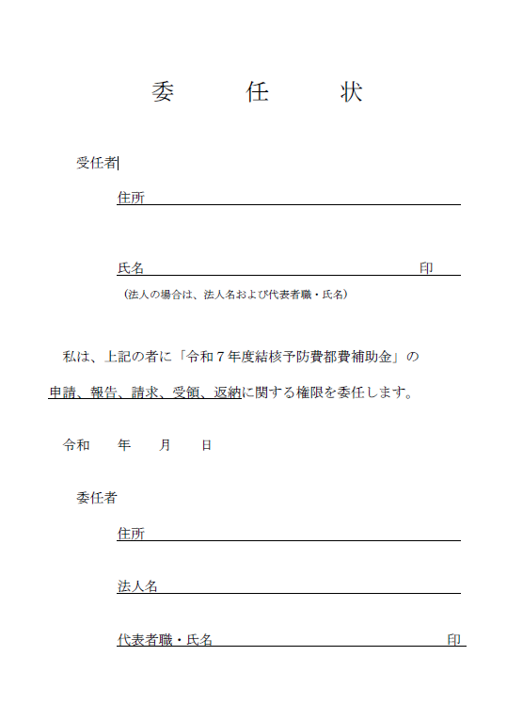
 |  |  |  |  |  |  |  |  |  |  |  |  |  |  |  |  |  |  |  |  |  |  |  |  | ☜委任状の例
☆昨年度と同じ内容でも、この様式自体は入力、押印、提出が必要です。

